关系图
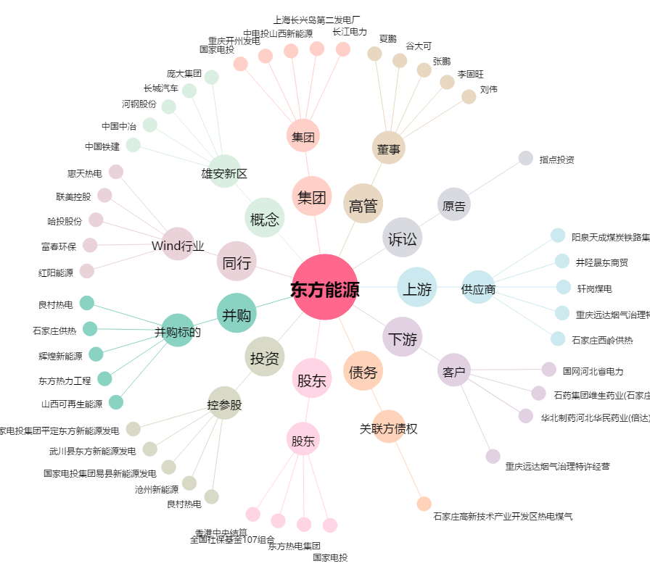
东方能源[000958.SZ] - 关系概览图

